REPORT REGIONI
 | Totale casi | Guariti | Deceduti
Piemonte | 1720974 | 1680004 | 13829
Valle d'Aosta | 50479 | 49376 | 567
Lombardia | 4122500 | 4071259 | 45604
Trentino-Alto Adige | 538391 | 534554 | 3259
Veneto | 2696390 | 2662287 | 16692
Friuli-Venezia Giulia | 575556 | 568784 | 6007
Liguria | 661707 | 655249 | 5885
Emilia-Romagna | 2138507 | 2114869 | 19295
Toscana | 1591333 | 1571756 | 11599
Umbria | 438872 | 435346 | 2455
Marche | 714497 | 709543 | 4403
Lazio | 2388816 | 2354671 | 12807
Abruzzo | 652154 | 638474 | 3935
Molise | 101865 | 101042 | 719
Campania | 2446637 | 2409216 | 11804
Puglia | 1627811 | 1615198 | 9666
Basilicata | 199720 | 190681 | 1022
Calabria | 632118 | 627793 | 3352
Sicilia | 1818847 | 1800871 | 12709
Sardegna | 510299 | 503891 | 2929
Etichette di riga | Somma di Deceduti | Somma di Guariti | Somma di Totale casi
Centro
Lazio | 12807 | 2354671 | 2388816
Marche | 4403 | 709543 | 714497
Toscana | 11599 | 1571756 | 1591333
Umbria | 2455 | 435346 | 438872
Isole
Sardegna | 2929 | 503891 | 510299
Sicilia | 12709 | 1800871 | 1818847
Nord-est
Emilia-Romagna | 19295 | 2114869 | 2138507
Friuli-Venezia Giulia | 6007 | 568784 | 575556
Trentino-Alto Adige | 3259 | 534554 | 538391
Veneto | 16692 | 2662287 | 2696390
Nord-ovest
Liguria | 5885 | 655249 | 661707
Lombardia | 45604 | 4071259 | 4122500
Piemonte | 13829 | 1680004 | 1720974
Valle d'Aosta | 567 | 49376 | 50479
Sud
Abruzzo | 3935 | 638474 | 652154
Basilicata | 1022 | 190681 | 199720
Calabria | 3352 | 627793 | 632118
Campania | 11804 | 2409216 | 2446637
Molise | 719 | 101042 | 101865
Puglia | 9666 | 1615198 | 1627811
Totale complessivo | 188538 | 25294864 | 25627473

REPORT AREE GEOGRAFICHE
Regione | All

Etichette di riga | Somma di Totale casi | Somma di Guariti | Somma di Deceduti
Centro | 5133518 | 5071316 | 31264
Isole | 2329146 | 2304762 | 15638
Nord-est | 5948844 | 5880494 | 45253
Nord-ovest | 6555660 | 6455888 | 65885
Sud | 5660305 | 5582404 | 30498
Totale complessivo | 25627473 | 25294864 | 188538

GRAFICO.1
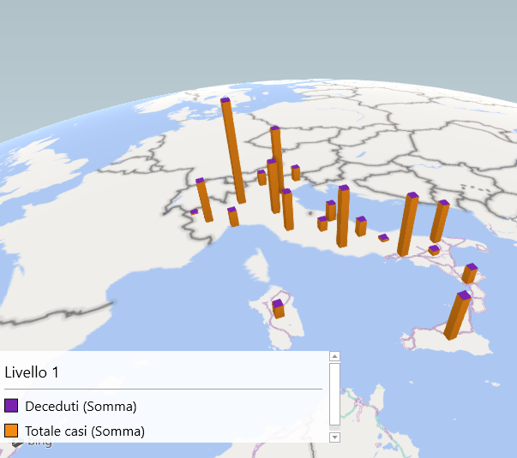
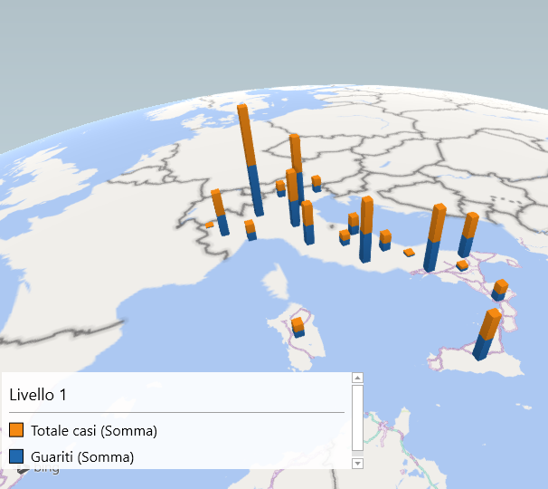

GRAFICO.2
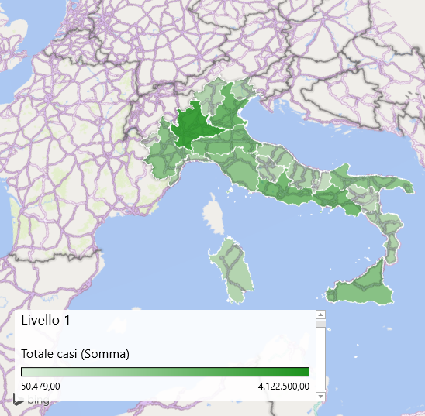
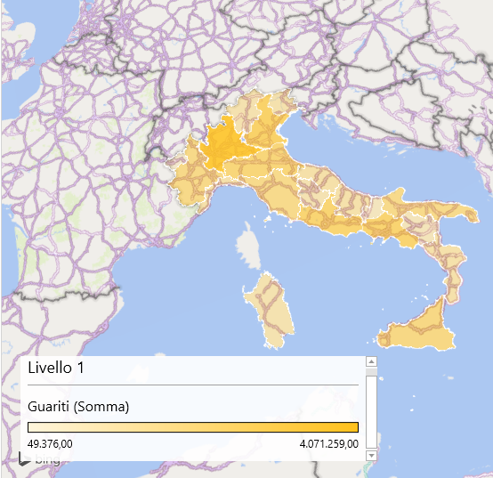
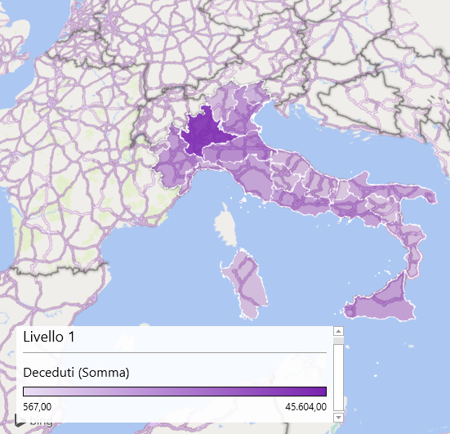

REPORT GUARITI
 | Guariti
Piemonte | 1680004
Valle d'Aosta | 49376
Lombardia | 4071259
Trentino-Alto Adige | 534554
Veneto | 2662287
Friuli-Venezia Giulia | 568784
Liguria | 655249
Emilia-Romagna | 2114869
Toscana | 1571756
Umbria | 435346
Marche | 709543
Lazio | 2354671
Abruzzo | 638474
Molise | 101042
Campania | 2409216
Puglia | 1615198
Basilicata | 190681
Calabria | 627793
Sicilia | 1800871
Sardegna | 503891

 | Guariti
Piemonte | 1680004
Valle d'Aosta | 49376
Lombardia | 4071259
Trentino-Alto Adige | 534554
Veneto | 2662287
Friuli-Venezia Giulia | 568784
Liguria | 655249
Emilia-Romagna | 2114869
Toscana | 1571756
Umbria | 435346
Marche | 709543
Lazio | 2354671
Abruzzo | 638474
Molise | 101042
Campania | 2409216
Puglia | 1615198
Basilicata | 190681
Calabria | 627793
Sicilia | 1800871
Sardegna | 503891

REPORT DECEDUTI
 | Deceduti
Piemonte | 13829
Valle d'Aosta | 567
Lombardia | 45604
Trentino-Alto Adige | 3259
Veneto | 16692
Friuli-Venezia Giulia | 6007
Liguria | 5885
Emilia-Romagna | 19295
Toscana | 11599
Umbria | 2455
Marche | 4403
Lazio | 12807
Abruzzo | 3935
Molise | 719
Campania | 11804
Puglia | 9666
Basilicata | 1022
Calabria | 3352
Sicilia | 12709
Sardegna | 2929

 | Deceduti
Piemonte | 13829
Valle d'Aosta | 567
Lombardia | 45604
Trentino-Alto Adige | 3259
Veneto | 16692
Friuli-Venezia Giulia | 6007
Liguria | 5885
Emilia-Romagna | 19295
Toscana | 11599
Umbria | 2455
Marche | 4403
Lazio | 12807
Abruzzo | 3935
Molise | 719
Campania | 11804
Puglia | 9666
Basilicata | 1022
Calabria | 3352
Sicilia | 12709
Sardegna | 2929

REPORT CASI TOTALI
 | Totale casi
Piemonte | 1720974
Valle d'Aosta | 50479
Lombardia | 4122500
Trentino-Alto Adige | 538391
Veneto | 2696390
Friuli-Venezia Giulia | 575556
Liguria | 661707
Emilia-Romagna | 2138507
Toscana | 1591333
Umbria | 438872
Marche | 714497
Lazio | 2388816
Abruzzo | 652154
Molise | 101865
Campania | 2446637
Puglia | 1627811
Basilicata | 199720
Calabria | 632118
Sicilia | 1818847
Sardegna | 510299

 | Totale casi
Piemonte | 1720974
Valle d'Aosta | 50479
Lombardia | 4122500
Trentino-Alto Adige | 538391
Veneto | 2696390
Friuli-Venezia Giulia | 575556
Liguria | 661707
Emilia-Romagna | 2138507
Toscana | 1591333
Umbria | 438872
Marche | 714497
Lazio | 2388816
Abruzzo | 652154
Molise | 101865
Campania | 2446637
Puglia | 1627811
Basilicata | 199720
Calabria | 632118
Sicilia | 1818847
Sardegna | 510299

